画面一覧
5
NO | 画面
 | 画面名 | ボタン | 画像
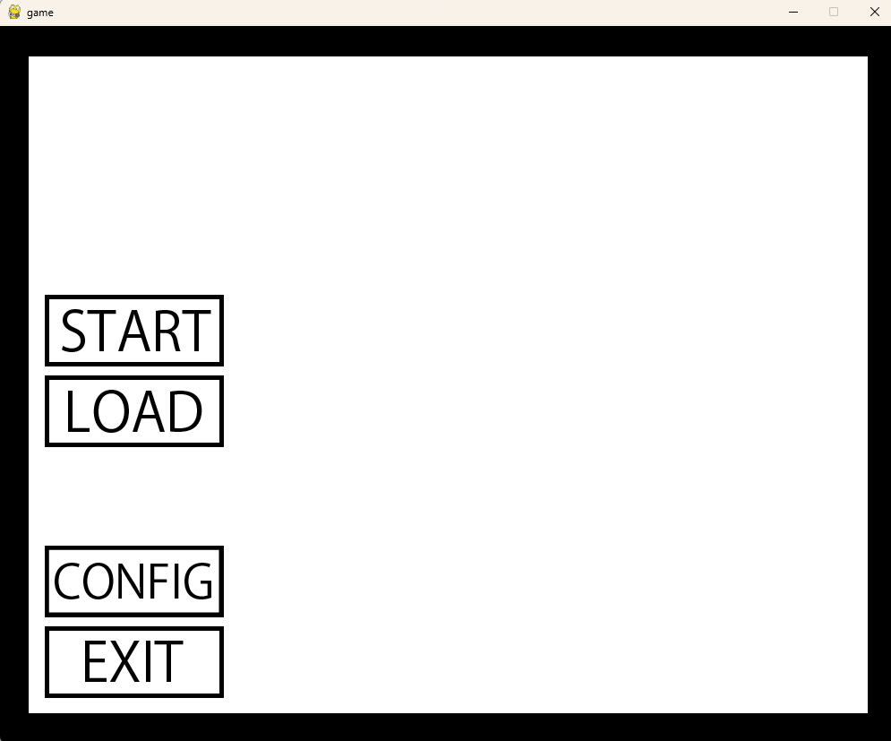
1 | ホーム画面 | [START]
 |  | [LOAD]
 |  | [CONFIG]
 |  | [EXIT]
 |  | [×]

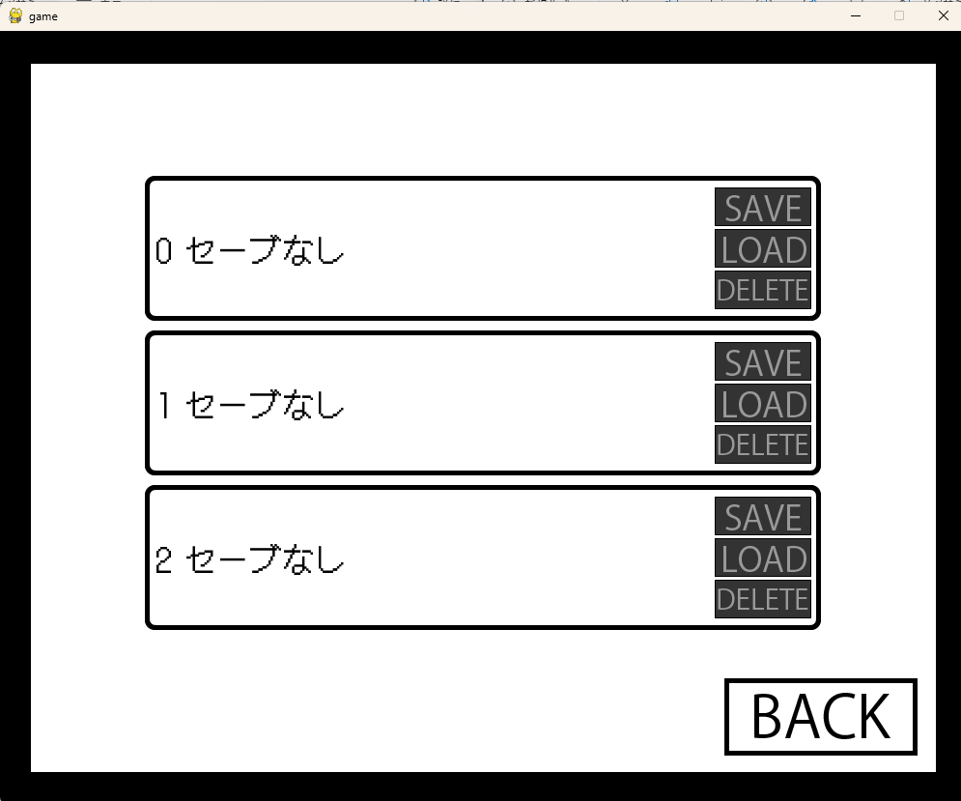
2 | セーブ画面 | [BACK]
 |  | 0 [SAVE]
 |  | 0 [LOAD]
 |  | 0 [DELETE]
 |  | 1 [SAVE]
 |  | 1 [LOAD]
 |  | 1 [DELETE]
 |  | 2 [SAVE]
 |  | 2 [LOAD]
 |  | 2 [DELETE]
 |  | [×]

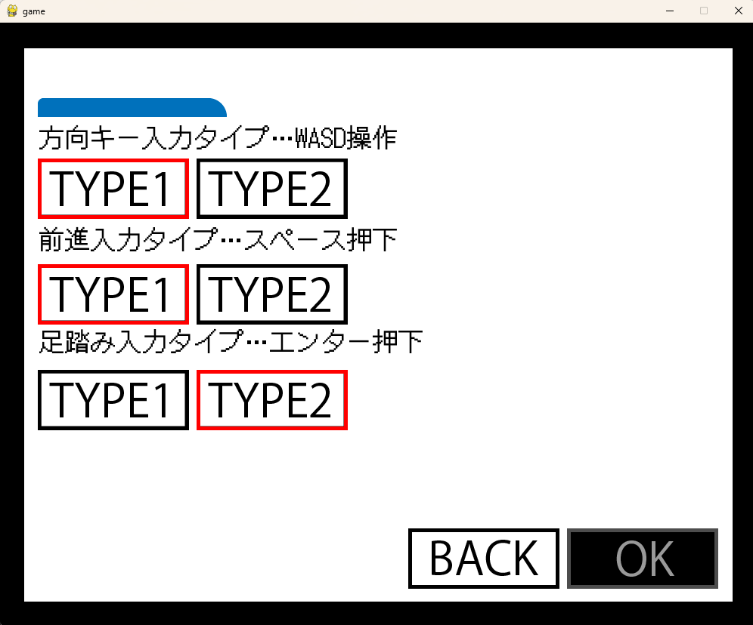
3 | 設定画面 | 方向キー [TYPE1]
 |  | 方向キー [TYPE2]
 |  | 前進キー [TYPE1]
 |  | 前進キー [TYPE2]
 |  | 足踏みキー [TYPE1]
 |  | 足踏みキー [TYPE2]
 |  | [BACK]
 |  | [OK]
 |  | [×]

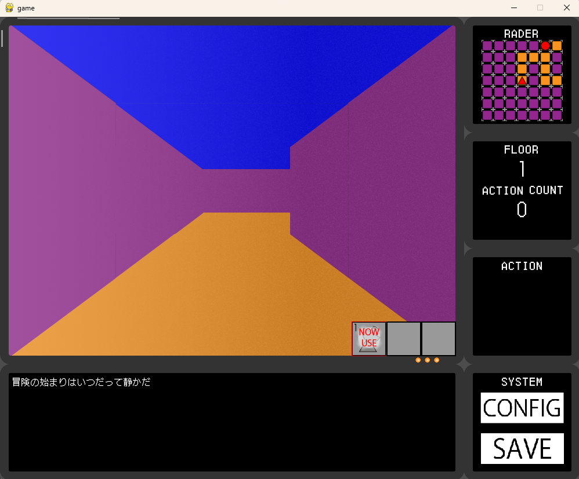
4 | ダンジョン画面 | アイテムを探す [ACTION]
 |  | NEXT FLOOR[ACTION]
 |  | [CONFIG]
 |  | [SAVE]
 |  | [×]


5 | エンディング画面 | [HOME]
 |  | [×]

